Feuil1
À L'ATTENTION DE TOUT LE PERSONNEL SOIGNANT ET DES PROFESSIONNELS

Activités de prévention et de traitement du déconditionnement

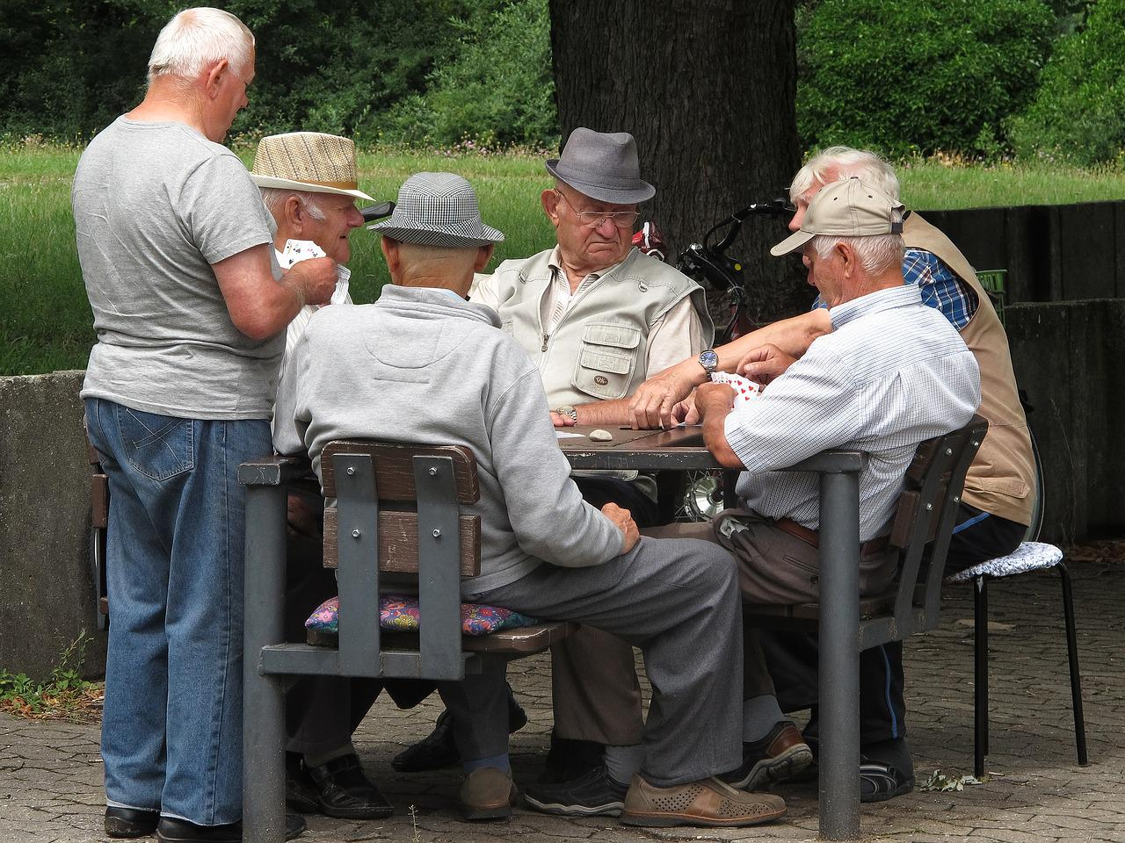
Thématique du mois de mai


Communication!

Types d'activités suggérées pour la thématique mensuelle

Échanges de cartes de souhaits entre usagers

Échanges, discussions entre les usagers

Stimulations quotidiennement des usagers lors des soins (consignes verbales
pour optimiser la participation, discussions en lien avec leurs intérêts, leur passé…)


Appels téléphoniques avec les proches

Messages, photos envoyés aux proches

Activités de loisirs en lien avec la thématique mensuelle

Implication des PAB et ADS pour accomplir des activités de loisirs en lien avec la thématique

Réception de messages des proches ou courrier de la fête des mères

Activités de loisirs stimulant la communication : trouvez le mot, faire une liste d’items (marques
d’automobiles, noms qui débutent par lettre A…), jeu du nom dans le front, bonhomme pendu…

Implication des usagers dans les discussions

Discussions suite aux activités, repas ou périodes de soins


Merci de collaborer au maintien des acquis des usagers
et ainsi leur permettre de maintenir leur autonomie et leurs capacités

Merci de votre travail d'équipe!

"La communication est le ciment de toute relation stable et durable. C'est à travers elle que la vie prend tout son sens. " Patrick Louis Richard sur Vie

